Resumen Diario
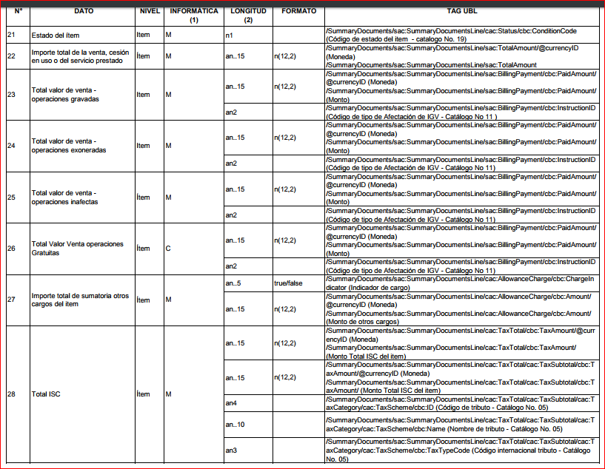
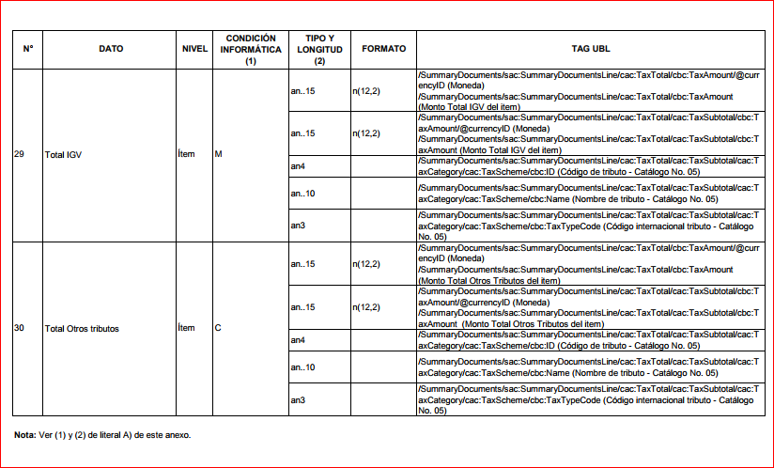
Anexo II

Resumen Diario
N° | DATO | CONDICIÓN INFORMÁTICA(1) | TIPO Y LONGITUD (2) | FORMATO | Archivo Texto - Orden de columna | Archivo JSON - Atributo
Archivo: Cabecera (RRRRRRRRRRR-RC-YYYYMMDD-CCC.RDI)
 |  | M | M |  |  | (raiz)
1 | Fecha de generación del documento | M | an..10 | YYYY-MM-DD | 1 | fecEmision
2 | Fecha de generación del resumen | M | an..10 | YYYY-MM-DD | 2 | fecResumen
3 | Tipo de documento de resumen | M | an2 | Catálogo N° 1 | 3 | tipDocResumen
4 | Serie y número de documento | M | an..4 - n..8 | XXXX-99999999 | 4 | idDocResumen
5 | Tipo de documento de Identidad del adquirente o usuario | M | an |  | 5 | tipDocUsuario
6 | Número de documento del adquirente o usuario | M | an..100 |  | 6 | numDocUsuario
7 | Tipo de Moneda | M | an3 |  | 7 | tipMoneda
8 | Total valor de venta - operaciones gravadas |  |  |  | 8 | totValGrabado
9 | Total valor de venta - operaciones exoneradas |  |  |  | 9 | totValExoneado
10 | Total valor de venta - operaciones inafectas |  |  |  | 10 | totValInafecto
11 | Total valor de venta - operaciones gratuitas |  |  |  | 11 | monValGratuito
12 | Importe total de sumatoria otros cargos del ítem |  |  |  | 12 | totOtroCargo
13 | Total ISC |  |  |  | 13 | monTribIsc
14 | Total IGV |  |  |  | 14 | monTribIgv
15 | Total Otros tributos |  |  |  | 15 | monTribOtro
16 | Importe total de la venta, cesión en uso o del servicio prestado |  |  |  | 16 | totImpCpe
17 | Tipo de documento que modifica |  |  |  | 17 | tipDocModifico
18 | Número de serie de la boleta de venta que modifica |  |  |  | 18 | serDocModifico
19 | Número correlativo de la boleta de venta que modifica |  |  |  | 19 | numDocModifico
20 | Régimen de percepción |  |  |  | 20 | tipRegPercepcion
21 | Porcentaje de Percepcion |  |  |  | 21 | porPercepcion
22 | Base imponible percepción |  |  |  | 22 | monBasePercepcion
23 | Monto de la percepción |  |  |  | 23 | monPercepcion
24 | Monto total a cobrar incluida la percepción |  |  |  | 24 | monTotIncPercepcion
25 | Estado |  |  | 1= adicionar. 2= modificar. 3= anulado. | 25 | tipEstado

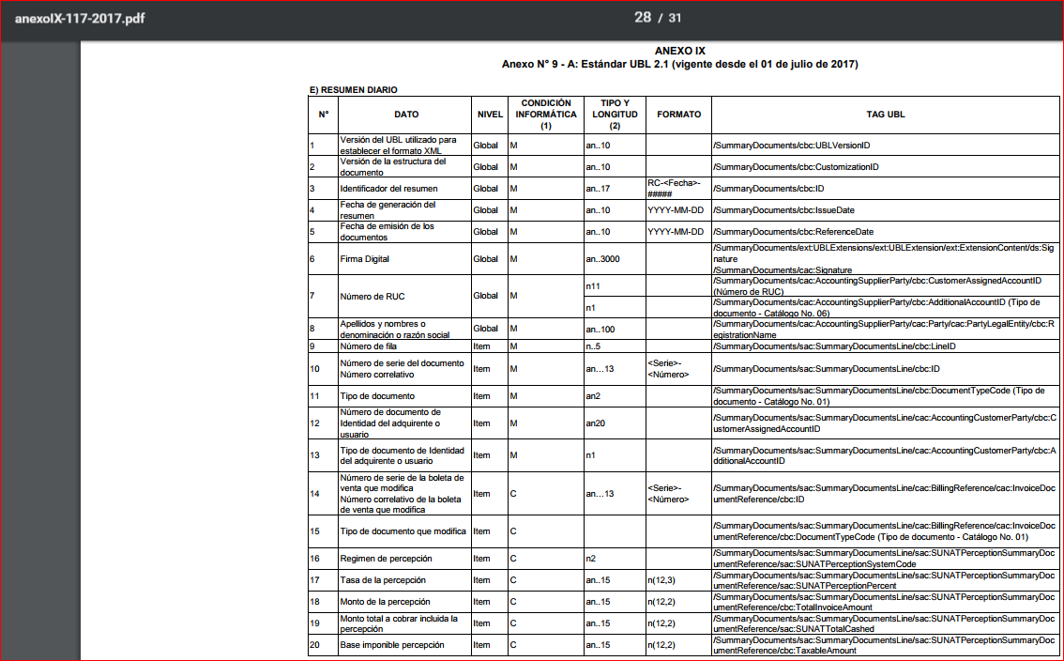

Nota:

(1) La columna condición informática puede tener los valores: M cuando el dato es obligatorio y C (condicional)
(2) La columna Tipo y Longitud define el tipo de dato y el tamaño que debe cumplir. La codificación sigue el siguiente formato:
a | caracter alfabético
n | caracter numérico
an | carácter alfanumérico
a3 | 3 caracteres alfabéticos de longitud fija
n3 | 3 caracteres numéricos de longitud fija
an3 | 3 caracteres alfa-numéricos de longitud fija
a..3 | hasta 3 caracteres alfabéticos
n..3 | hasta 3 caracteres numéricos
an..3 | hasta 3 caracteres alfa-numéricos

Retencion
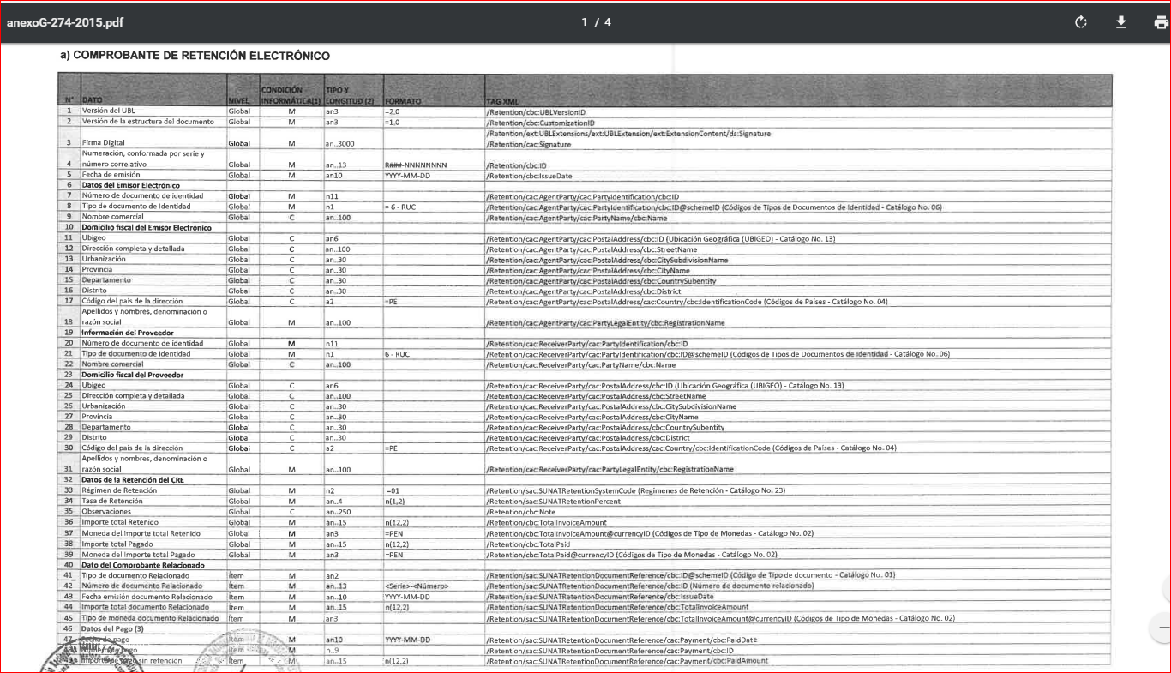
 | Anexo I

 |  |  |  |  |  |  | estructura
 | A) Retenciones
 | N° | DATO | CONDICIÓN INFORMÁTICA | TIPO Y LONGITUD (2) | FORMATO | Archivo Texto - Orden de columna | Archivo JSON - Atributo
 | Archivo: Cabecera (RRRRRRRRRRR-20-RXXX-999999999.RET)
 |  |  |  |  |  |  | (raiz)
 | 1 | Fecha de emisión | M | an..10 | YYYY-MM-DD | 1 | fecEmision
 |  | Datos del Receptor
 | 2 | Número de documento de identidad Receptor | M | an..15 |  | 2 | nroDocIdeReceptor
 | 3 | Tipo de Documento de identidad del Receptor | M | an..1 | Catálogo N° 6 | 3 | tipDocIdeReceptor
 | 4 | Nombre Comercial del Receptor | M | an..250 |  | 4 | desNomComReceptor
 | 5 | Ubigeo | M | an..6 | n(6) | 5 | desUbiReceptor
 | 6 | Dirección Completa del Receptor | C | an..250 |  | 6 | desDirReceptor
18 | 7 | Urbanización | C | an..250 |  | 7 | desUrbReceptor
19 | 8 | Departamento | C | an..250 |  | 8 | desDepReceptor
20 | 9 | Provincia | C | an..250 |  | 9 | desProReceptor
21 | 10 | Distrito | C | an..250 |  | 10 | desDisReceptor
22 | 11 | Codigo de país de la dirección | M | an..250 | =PE | 11 | codPaisReceptor
23 | 12 | Apellidos y nombres, denominación o razón social del adquirente o usuario | M | an..250 |  | 12 | rznSocialReceptor
24 | 13 | Datos de la retención
25 | 14 | Régimen de retención | M | an..2 | =01 | 13 | codRegRetencion
 | 15 | Tasa de retención | M | an..5 | n(4,2) | 14 | tasRetencion
 | 16 | Observaciones | M | an..250 |  | 15 | desObsRetencion
 | 17 | Importe Total Retenido | M | an..15 | n(12,2) | 16 | mtoTotRetencion
 | 18 | Moneda del importe total retenido | M | an(3) | =PEN | 17 | codMonRetencion
 | 19 | Importe Total pagado | M | an..15 | n(12,2) | 18 | mtoImpTotPagRetencion
 | 20 | Moneda del importe total pagado | M | an(3) | =PEN | 19 | tipMonImpTotPagRetencion
 | Archivo: Detalle (RRRRRRRRRRR-20-RXXX-999999999.DRE)
24 |  | Dato del comprobante relacionado
27 | 19 | Tipo de documento relacionado | M | an..2 |  | 1 | tipDocRelacionado
28 | 20 | Número de documento relacionado | M | an2 | Catálogo N° 8 | 2 | nroDocRelacionado
29 | 21 | Fecha de emisión de documento relacionado | M | an..23 | YYYY-MM-DD | 3 | fecEmiDocRelacionado
 | 22 | Importe total documento relacionado | M | an..15 | n(12,2) | 4 | mtoImpTotDocRelacionado
30 | 23 | Tipo de moneda de documento relacionado | M | an(3) |  | 5 | tipMonDocRelacionado
 | 24 | Fecha de Pago | C | an..10 | YYYY-MM-DD | 6 | fecPagDocRelacionado
 | 25 | Número de Pago | C | an..1 |  | 7 | nroPagDocRelacionado
 | 26 | Importe de pago sin retencion | C | an..15 | n(12,2) | 8 | mtoPagDocRelacionado
 | 27 | Moneda de pago | C | an(3) | =PEN | 9 | tipMonPagDocRelacionado
 |  | Datos de retención
 | 28 | Importe retenido | C | an..15 | n(12,2) | 10 | mtoRetDocRelacionado
 | 29 | Moneda de importe retenido | C |  | =PEN | 11 | tipMonRetDocRelacionado
 | 30 | Fecha de retención | C | an..10 | YYYY-MM-DD | 12 | fecRetDocRelacionado
 | 31 | Importe Total a pagar (neto) | C | an..15 | n(12,2) | 13 | mtoTotPagNetoDocRelacionado
 | 32 | Moneda de monto neto pagado | C | an(3) | =PEN | 14 | tipMonTotPagNetoDocRelacionado
 |  | Tipo de cambio
 | 33 | La moneda de referencia para el tipo de cambio | C | an(3) |  | 15 | tipMonRefTipCambio
 | 34 | La moneda objetivo para la tasa de cambio | C | an(3) | =PEN | 16 | tasTipCambio
 | 35 | El factor aplicado a la moneda de origen para calcular la moneda destino (tipo de cmabio) | C | an ..11 | n(4,6) | 17 | facTipCambio
 | 36 | Fecha de cambio | C | an..10 | YYYY-MM-DD | 18 | fecTipCambio
 | Notas:

 | (1) La columna condición informática puede tener los valores: M cuando el dato debe consignarse siempre (mandatorio) , y C (condicional)
 | (2) La columna Tipo y Longitud define el tipo de dato y el tamaño que debe cumplir. La codificación sigue el siguiente formato:
 | a | caracter alfabético
 | n | caracter numérico
 | an | carácter alfanumérico
 | a3 | 3 caracteres alfabéticos de longitud fija
 | n3 | 3 caracteres numéricos de longitud fija
 | an3 | 3 caracteres alfa-numéricos de longitud fija
 | a..3 | hasta 3 caracteres alfabéticos
 | n..3 | hasta 3 caracteres numéricos
 | an..3 | hasta 3 caracteres alfa-numéricos
 | TXT | El ultimo campo de la línea, siempre debe tener un valor en su defecto guión, caso contrario mostrará que no tiene la cantidad de filas requeridas.
 | C | Json / TXT: vacío o sin tag es aceptado porque XSD o XSL no lo validan.
 | M | Json o Txt: si viene vacío - XsdValidator. Si sacas TAG, solo en alguno casos pone valor por defecto 0.00.
 | CDATA | Los campos de tipo texto como razon social o nombre de Item serán colocados entre <![CDATA[]]> auotmáticamente (aplicados en las plantillas de facturador).

